➮ Головна
Hisense RAC
Hisense MULTI
Hisense LCAC Напівпром
ККБ Hisense

Hisense RAC
 |  | RAC SPLIT
Фото | Модель | Фреон | Діаметр труб | Розміри обладн. (мм.) | Потужність (кВт) |  | Енергоефективність |  | МІЦ, usd | МІЦ, грн
 |  |  |  | Вн.бл. / Зовн. бл. | холод | тепло | SEER/Клас | SCOP/Клас
Серія Hi-Smart Inverter, -20°С |  |  |  |  |  |  |  |  |  | 44
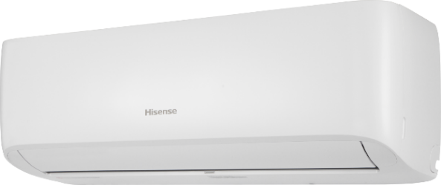 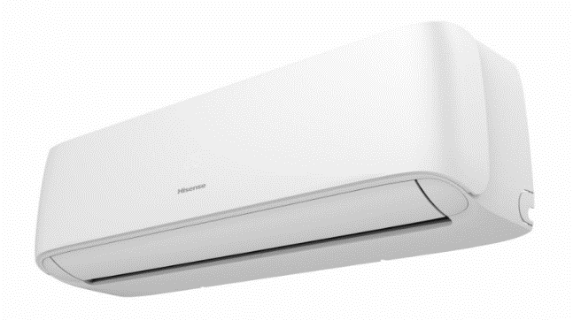 | CF25LR02G / AS25LR02W | R32 | 1/4-3/8 | 795×256×197/ 660×483×240 | 2.6 | 2.6 | 6,3/А++ | 5,1/А+++ | $515 | 22,660
 | CF35LR03G / AS35LR03W |  | 1/4-3/8 | 795×256×197 / 660×483×240 | 3.2 | 2.8 | 6,3/А++ | 4,6/А++ | $540 | 23,760
 | CF50XS1GG / AS50XS1GW |  | 1/4-1/2 | 890×300×223 / 810×585×280 | 5 | 4 | 6,1/А++ | 4,7/А++ | $830 | 36,520
 | CF70BT2BG / AS70BT2BW |  | 3/8-5/8 | 998×325×225 / 860x667x310 | 6.3 | 6.0 | 6,3/А++ | 5,1/А+++ | $990 | 43,560
Серія Ultra Comfort Inverter, -20°С
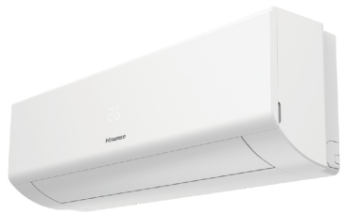 | KE25YR4BG / AS25YR4EW | R32 | 1/4-3/8 | 835×256×195 / 660×483×240 | 2.6 | 2.7 | 6,3/А++ | 5,1/А+++ | $657 | 28,908
 | KE35MR0BG / AS35MR0EW |  | 1/4-3/8 | 835×256×195 / 780×540×260 | 3.2 | 3.3 | 6,4/А++ | 5,1/А+++ | $736 | 32,384
 | KE50XS1GG / AS50XS1EW |  | 1/4-1/2 | 933×300×216 / 810x585x280 | 5.0 | 5.0 | 6,1/А++ | 4,7/А++ | $1,107 | 48,708
 | KE70BT2BG / AS70BT2EW |  | 3/8-5/8 | 1045×325×220 / 860×667×310 | 6.3 | 6.8 | 6,3А++ | 5,1/А+++ | $1,314 | 57,816
Серія Uni HB Inverter, -22°С
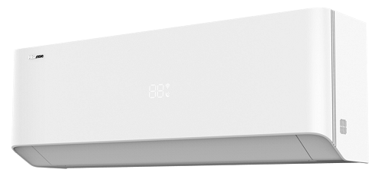 | HB25XU0AG / AS25XU0EW | R32 | 1/4-3/8 | 850×293×204 / 810x585x280 | 2.6 | 3 | 8,5/А+++ | 5,5/А+++ | $818 | 35,992
 | HB35XU0AG / AS35XU0EW |  | 1/4-3/8 | 850×293×204 / 810x585x280 | 3.5 | 3.9 | 8,5/А+++ | 5,5/А+++ | $903 | 39,732
 | HB50BP0AG / AS50BP0EW |  | 1/4-1/2 | 973×303×227 / 860×667×310 | 5.0 | 5.4 | 8,5/А+++ | 5,2/А+++ | $1,243 | 54,692
 | HB70KW0AG / AS70KW0EW |  | 3/8-5/8 | 1070×322×232 / 900×750×340 | 7.0 | 6.7 | 7,8/А++ | 5,2/А+++ | $1,545 | 67,980
Серія Uni HB Inverter, -22°С
 | HB25XU0BG / AS25XU0EW | R32 | 1/4-3/8 | 850×293×204 / 810x585x280 | 2.6 | 3 | 8,5/А+++ | 5,5/А+++ | $851 | 37,444
 | HB35XU0BG / AS35XU0EW |  | 1/4-3/8 | 850×293×204 / 810x585x280 | 3.5 | 3.9 | 8,5/А+++ | 5,5/А+++ | $931 | 40,964
 | HB50BP0BG / AS50BP0EW |  | 1/4-1/2 | 973×303×227 / 860×667×310 | 5.0 | 5.4 | 8,5/А+++ | 5,2/А+++ | $1,292 | 56,848
 | HB70KW0BG / AS70KW0EW |  | 3/8-5/8 | 1070×322×232 / 900×750×340 | 7.0 | 6.7 | 7,8/А++ | 5,2/А+++ | $1,581 | 69,564
Серія Energy Pro X Inverter, -22°С |  |  | White - [AG] |  | Black - [BG]
 | QH25XV4AG / AS25XU0EW | R32 | 1/4-3/8 | 877×301×194 / 810×585×280 | 2.6 | 3 | 8,5/А+++ | 5,5/А+++ | $911 | 40,084
 | QH35XV4AG / AS35XU0EW |  | 1/4-3/8 | 877×301×194 / 810×585×280 | 3.5 | 3.9 | 8,5/А+++ | 5,5/А+++ | $1,017 | 44,748
 | QH25XV4BG / AS25XU0EW | R32 | 1/4-3/8 | 877×301×194 / 810×585×280 | 2.6 | 3 | 8,5/А+++ | 5,5/А+++ | $939 | 41,316
 | QH35XV4BG / AS35XU0EW |  | 1/4-3/8 | 877×301×194 / 810×585×280 | 3.5 | 3.9 | 8,5/А+++ | 5,5/А+++ | $1,045 | 45,980
Додаткові аксесуари
 | AEH-W41H1 |  |  |  | Модуль WIFI AEH-W41H1 (Hisense) |  |  |  | $38 | 1,672
 | B544(E) | Адаптер перетворення сигналу Адаптер B544(E) дозволяє зручно та в найкоротші терміни організувати систему центрального управління спліт-системами Hisense (до 16 блоків) або інтегрувати спліт-системи Hisense у систему диспетчеризації BACnet/Modbus. |  |  |  |  |  |  | $58 | 2,552
 | YXE-C01U1(Е) | YXE-CO1U1(E) — Проводовий пульт для керування одним внутрішнім блоком VRF-системи. Має РК-дисплей, кнопки режиму, таймер, тижневий графік, блокування кнопок та індикацію помилок. Розмір: 120×120×20 мм,🔌живлення: DC 12–17 В. |  |  |  |  |  |  | $70 | 3,080
Портативний кондиціонер
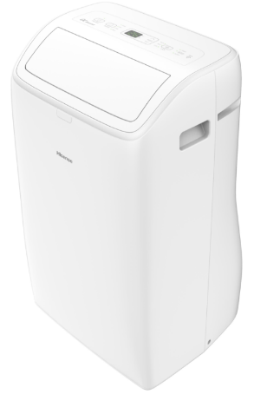 | APC09QC | R290 |  | 433х708х320 | 2.6 | _ | Це рішення 3-в-1 (кондиціонер + вентилятор + осушувач). + Керування WIFI Гнучкий повітряний шланг конденсатора (в комплекті). Клас енергоспоживання (охолодження): А |  | $360 | 15,840

Hisense Multi
 |  | MultiSplit
Зовнішній вигляд | Модель (к-сть портів) | Потужність (кВт) |  | Діаметр труб | Фреон | Розміри обладн. (мм.) | МІЦ, usd | МІЦ, грн
 |  | холод | тепло
Multisplit - Зовнішні блоки, -20oС |  |  |  |  |  |  |  | 44
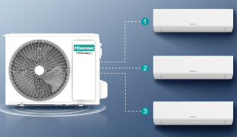 | 2AMW35U4RGC | 3,5 (1,0-4,5) | 4,0 (1,0-5,0) | 1/4-3/8 | R32 | 715×540×240 | $895 | 39,380
 | 2AMW42U4RGC | 4,1 (1,0-5,5) | 4,5 (1,0-6,0) | 1/4-3/8 | R32 | 715×540×240 | $1,050 | 46,200
 | 3AMW42U4RJC | 4,2 (1,6-8,2) | 4,6 (1,3-8,5) | 1/4-3/8 | R32 | 860×670×310 | $1,080 | 47,520
 | 2AMW52U4RXC | 5 (1,2-6,6) | 5,5 (1,2-7,0) | 1/4-3/8 | R32 | 810×580×280 | $1,117 | 49,148
 | 3AMW62U4RJC | 6,3 (2,0-9,0) | 7 (2,0-9,0) | 1/4-3/8 | R32 | 860×670×310 | $1,450 | 63,800
 | 3AMW72U4RJC | 7 (2,0-10) | 8 (2,0-10) | 1/4-3/8 | R32 | 860×670×310 | $1,583 | 69,652
 | 4AMW81U4RJC | 8 (2,5-12) | 9 (2,5-12) | 1/4-3/8 | R32 | 860×670×310 | $1,658 | 72,952
 | 5AMW105U4RQC | 10 (2,5-12) | 11 (3,0-14) | 1/4-3/8 | R32 | 975×835×360 | $2,250 | 99,000
 | 5AMW125U4RTA | 12,5 (3,8-15,5) | 13,5 (3,3-17,2) | 1/4-3/8 | R32 | 950×1050×340 | $2,590 | 113,960
Multisplit - Внутрішні блоки Hi-Smart
 | CA25YR03G | 2.6 | 2.7 | 1/4-3/8 | R32 | 790×255×200 | $227 | 9,988
 | CA35YR03G | 3.4 | 3.8 | 1/4-3/8 | R32 | 790×255×200 | $240 | 10,560
Multisplit - Внутрішні блоки Ultra Comfort
 | KE25YR4BG | 2.6 | 2.7 | 1/4-3/8 | R32 | 835×256×195 | $267 | 11,748
 | KE35MR0BG | 3.2 | 3.3 | 1/4-3/8 | R32 | 835×256×195 | $283 | 12,452
 | KE50XS1GG | 5 | 5 | 1/4-1/2 | R32 | 933×300×216 | $383 | 16,852
 | KE70BT2BG | 6.3 | 6.8 | 3/8-5/8 | R32 | 1045×325×220 | $467 | 20,548
Multisplit - Внутрішні блоки Uni HB
 | HB25XU0BG | 2.6 | 3 | 1/4-3/8 | R32 | 850×291×203 | $330 | 14,520
 | HB35XU0BG | 3.5 | 3.9 | 1/4-3/8 | R32 | 850×291×203 | $340 | 14,960
 | HB50BP0BG | 5 | 5.4 | 1/4-1/2 | R32 | 972×300×226 | $450 | 19,800
 | HB70KW0BG | 7 | 6.7 | 3/8-5/8 | R32 | 1070×322×232 | $540 | 23,760
Multisplit - Внутрішні блоки Uni HB
 | HB25XU0AG | 2.6 | 3 | 1/4-3/8 | R32 | 850×291×203 | $292 | 12,848
 | HB35XU0AG | 3.5 | 3.9 | 1/4-3/8 | R32 | 850×291×203 | $308 | 13,552
 | HB50BP0AG | 5 | 5.4 | 1/4-1/2 | R32 | 972×300×226 | $392 | 17,248
 | HB70KW0AG | 7 | 6.7 | 3/8-5/8 | R32 | 1070×322×232 | $498 | 21,912
Multisplit - Внутрішні блоки Energy Pro X |  | White - [AG] |  | Black - [BG]
 | QH25XV4AG | 2.6 | 3.2 | 1/4-3/8 | R32 | 877×301×194 | $400 | 17,600
 | QH35XV4AG | 3.5 | 4 | 1/4-3/8 | R32 | 877×301×194 | $442 | 19,448
 | QH25XV4BG | 2.6 | 3.2 | 1/4-3/8 | R32 | 877×301×194 | $433 | 19,052
 | QH35XV4BG | 3.5 | 4 | 1/4-3/8 | R32 | 877×301×194 | $475 | 20,900
Console Внутрішні блоки
 | AKT35UR4RK8 | 3,5 (1,3-4,2) | 4,0 (1,3-5,0) | 1/4-3/8 | R32 | 700×630×220 | $550 | 24,200
 | AKT52UR4RK8 | 4,9 (1,5-6,0) | 5 (1,5-7,1) | 1/4-1/2 | R32 | 700×630×220 | $583 | 25,652
Slim Duct (0-50, Pa)
 | ADT26UX4RBL8 | 2,6 (1,3-3,6) | 3,2 (1,3-4,0) | 1/4-3/8 | R32 | 910×190×447 | $550 | 24,200
 | ADT35UX4RBL8 | 3,5 (1,3-4,2) | 4,0 (1,3-5,0) | 1/4-3/8 | R32 | 910×190×447 | $567 | 24,948
 | ADT52UX4RGM8 | 5,0 (1,5-7,0) | 5,5 (1,5-7,3) | 1/4-1/2 | R32 | 800×245×700 | $750 | 33,000
MSP Duct (0-150, Pa)
 | AUD71UX4RFM8 | 7 (2,0-9,0) | 8 (2,0-10,2) | 3/8-5/8 | R32 | 1100×245×700 | $902 | 39,688
Compact Cassette Внутрішні блоки
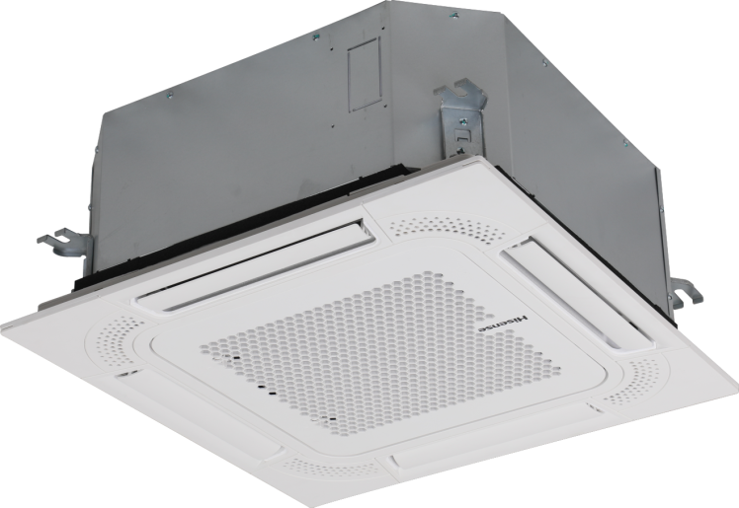 | ACT35UR4RCC8 (PE-QEA/LD) | 3,5 (1,3-4,2) | 4,0 (1,3-5,0) | 1/4-3/8 | R32 | 570×215×570 | $790 | 34,760
 | ACT52UR4RCC8 (PE-QEA/LD) | 5 (1,5-6,0) | 5,5 (1,5-7,3) | 1/4-1/2 | R32 | 570×215×570 | $909 | 39,996
Cassette Внутрішні блоки
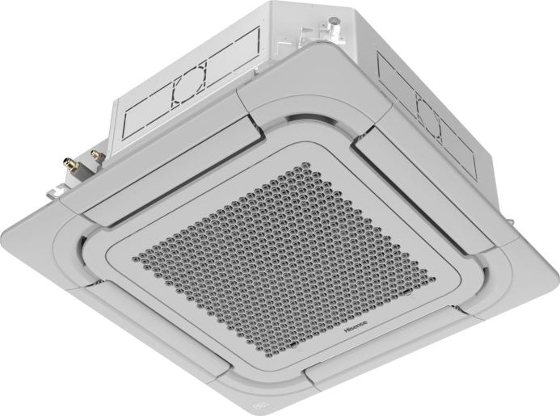 | ACT71UR4RJC8 (PE-QFA/CD)* | 7 (2,0-9,0) | 8 (2,0-10,2) | 3/8-5/8 | R32 | 840×236×840 | $961 | 42,284
Cassette Panel with HI-NANO *Дана панель, як можливість заміни стандарного варіанту на покращену модифікацію. | PE-QFA-CDH | Очищення повітря: HI-NANO генерує висококонцентровані плазмові іони, які ефективно видаляють пил, бактерії та віруси. (PE-QFA-CD* — стандартна панель.) PE-QFA-CDH є додатковою панеллю |  |  |  |  | $35 | 1,540
Додаткові аксесуари
 | AEH-W41H1 | Модуль WIFI AEH-W41H1 (Hisense) |  |  |  |  | $38 | 1,672
 | YXE-C01U1(Е) | YXE-CO1U1(E) — Проводовий пульт для керування одним внутрішнім блоком VRF-системи. Має РК-дисплей, кнопки режиму, таймер, тижневий графік, блокування кнопок та індикацію помилок. Розмір: 120×120×20 мм,🔌живлення: DC 12–17 В. |  |  |  |  | $70 | 3,080
 | B544(E) | Адаптер перетворення сигналу Адаптер B544(E) дозволяє зручно та в найкоротші терміни організувати систему центрального управління спліт-системами Hisense (до 16 блоків) або інтегрувати спліт-системи Hisense у систему диспетчеризації BACnet/Modbus. |  |  |  |  | $58 | 2,552

Hisense LCAC
 | LCAC
Опис | Модель (панель) | Живлення (Ф/В/Гц) | Діаметр труб | Розміри обладн. (мм.) | Потужність (кВт) |  | Енергоефективність |  | МІЦ, usd | МІЦ, грн
 |  |  |  |  | холод | тепло | SEER/Клас | SCOP/Клас
Compact Cassette Turbo Inverter, -20°С |  |  |  |  |  |  |  |  |  | 44
 | ACT52UR4RCC8 / AUW52U4RJ8 (PE-QEA/LD) | 1/220 - 240/ 50 | 1/4-1/2 | Внут.: 570×215×570 Зовн.: 860×670×310 (Панель: 620×40×620) | 5 (1,5-6,0) | 5,5 (1,5-7,3) | 6,7/A++ | 5,35/A+++ | $2,101 | 92,444
Cassette Turbo Inverter, -20°С
 | ACT71UR4RJC8 / AUW71U4RK8 (PE-QFA/CD)* | 1/220 - 240/ 50 | 3/8-5/8 | Внут.: 840×236×840 Зовн.: 900×750×340 (Панель: 950×50×950) | 7 (2,0-9,0) | 8 (2,0-10,2) | 7,1/A++ | 5,35/A+++ | $2,392 | 105,248
 | AUC105UR4RKC8 / AUW105U4RW8 (PE-QFA/CD)* | 1/220 - 240/ 50 | 3/8-5/8 | Внут.: 840×272×840 Зовн.: 970x395x805 (Панель: 950х950х55) | 10 (2,7-12) | 11 (2,7-13) | 7,5/A++ | 5,4/A+++ | $3,437 | 151,228
 | AUC105UR4RKC8 / AUW105U6RW8 (PE-QFA/CD)* | 3/380-415/ 50 | 3/8-5/8 | Внут.: 840×272×840 Зовн.: 970x395x805 (Панель: 950х950х55) | 10 (2,7-12) | 11 (2,7-13) | 7,5/A++ | 5,4/A+++ | $3,527 | 155,188
 | AUC140UR4RKC8 / AUW140U4RW8 (PE-QFA/CD)* | 1/220 - 240/ 50 | 3/8-5/8 | Внут.: 840×272×840 Зовн.: 1100×875×450 (Панель: 950×50×950) | 13,5 (4,2-15,6) | 16 (3,6-17,2) | 7 | 5.4 | $3,825 | 168,300
 | AUC175UR4RKC8 / AUW175U6RW8 (PE-QFA/CD)* | 3/380-415/ 50 | 3/8-5/8 | Внут.: 840×272×840 Зовн.: 1100×875×450 (Панель: 950×50×950) | 16 (5,0-18) | 17,5 (5,0-21) | 6.1 | 4.9 | $3,993 | 175,692
Cassette Panel with HI-NANO *Дана панель, як можливість заміни стандарного варіанту на покращену модифікацію. | PE-QFA-CDH | Очищення повітря: HI-NANO генерує висококонцентровані плазмові іони, які ефективно видаляють пил, бактерії та віруси. (PE-QFA-CD* — стандартна панель.) PE-QFA-CDH є додатковою панеллю. |  |  |  |  |  |  | $35 | 1,540
MSP Duct Turbo Inverter, -20°С , (0-150, Pa)
 | ADT52UX4RGM8 /AUW52U4RJ8 | 1/220 - 240/ 50 | 1/4-1/2 | Внут.: 800×245×700 Зовн.: 860×670×310 | 5 (1,5-7,0) | 5,5 (1,5-7,3) | 7,1/A++ | 5,5/A+++ | $1,833 | 80,652
 | AUD71UX4RFM8 / AUW71U4RK8 | 1/220 - 240/ 50 | 3/8-5/8 | Внут.: 1100×245×700 Зовн.: 900×750×340 | 7 (2,0-9,0) | 8 (2,0-10,2) | 7,2/A++ | 5,4/A+++ | $2,333 | 102,652
HSP Duct Turbo Inverter, -20°С , (0-200, Pa)
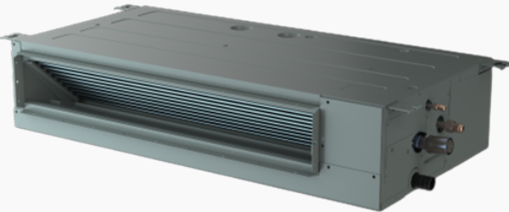 | AUD105UX4REH8 / AUW105U4RW8 | 1/220 - 240/ 50 | 3/8-5/8 | Внут.: 1400×300×800 Зовн.: 1100×875×450 | 10 (2,7-12) | 11 (2,7-13) | 7,1/A++ | 5,4/A+++ | $3,500 | 154,000
 | AUD105UX4REH8 / AUW105U6RW8 | 3/380-415/ 50 | 3/8-5/8 | Внут.: 1400×300×800 Зовн.: 900×1170×320 | 10 (2,7-12) | 11 (2,7-13) | 7,1/A++ | 5,4/A+++ | $3,590 | 157,960
 | AUD140UX4REH8 / AUW140U6RW8 | 3/380-415/ 50 | 3/8-5/8 | Внут.: 1400×300×800 Зовн.: 1100×875×450 | 13,5 (4,3-15,5) | 16 (3,7-17,1) | 7 | 5.4 | $3,890 | 171,160
 | AUD175UX4REH8 / AUW175U6RW8 | 3/380-415/ 50 | 3/8-5/8 | Внут.: 1400×300×800 Зовн.: 1100×875×450 | 16 (5,0-18) | 17 (5,0-21) | 6.1 | 5.2 | $4,083 | 179,652
Console Inverter Turbo Inverter, -20°С
 | AKT52UR4RK8 / AUW52U4RJ8 | 1/220 - 240/ 50 | 1/4-1/2 | Внут.: 700×630×220 Зовн.: 860×670×310 | 4,9 (1,5-6,0) | 5,0 (1,5-7,1) | 7/A++ | 5,35/A+++ | $1,550 | 68,200
Ceiling Suspended Turbo Inverter, -20°С
 | AUV105UR4RC8 / AUW105U4RW8 | 1/220 - 240/ 50 | 3/8-5/8 | Внут.: 1580×680×230 Зовн.: 1100×875×450 | 9,5 (2,7-12) | 11 (2,7-13) | 6,8/А++ | 5,4/А+++ | $3,580 | 157,520
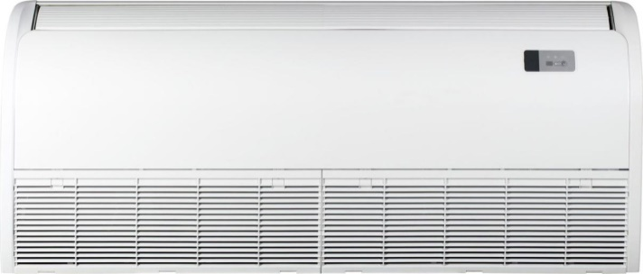 | AUV105UR4RC8 / AUW105U6RW8 | 3/380-415/ 50 | 3/8-5/8 | Внут.: 1580×680×230 Зовн.: 900×1170×320 | 9,5 (2,7-12) | 11 (2,7-13) | 6,8/А++ | 5,4/А+++ | $3,670 | 161,480
 | AUV140UR4RC8 / AUW140U6RW8 | 3/380-415/ 50 | 3/8-5/8 | Внут.: 1580×680×230 Зовн.: 1100×875×450 | 13,5 (4,4-15,4) | 16 (3,8-17) | 6.4 | 5.4 | $3,895 | 171,380
 | AUV175UR4RC8 / AUW175U6RW8 | 3/380-415/ 50 | 3/8-5/8 | Внут.: 1580×680×230 Зовн.: 1100×875×450 | 16 (5,0-18) | 17,5 (5,0-21) | 5.8 | 5.1 | $4,050 | 178,200
Додаткові аксесуари
 | WiFi модуль до напівпрому Hisense |  |  |  |  |  |  |  | $38 | 1,672
 | YXE-E01U(E) | YXE-EO1U(E) — Сенсорний пульт з підсвіткою дисплея, призначений для індивідуального керування касетними або канальними блоками. Підтримує функції Super, Sleep, Eco, Silent, Health, керування жалюзі та налаштування статичного тиску. Розмір: 86×86×15 мм,🔌живлення: DC 12 В. |  |  |  |  |  |  | $70 | 3,080
 | YXE-C01U1(Е) | YXE-CO1U1(E) — Проводовий пульт для керування одним внутрішнім блоком VRF-системи. Має РК-дисплей, кнопки режиму, таймер, тижневий графік, блокування кнопок та індикацію помилок. Розмір: 120×120×20 мм,🔌живлення: DC 12–17 В. |  |  |  |  |  |  | $70 | 3,080
 | HLZX-01A | LCAC AHU Kit Комплект використовується для підключення зовнішніх блоків до теплообмінника припливно-витяжної установки. Це дозволяє створити змішану систему - кондиціонування в поєднанні з подачею свіжого повітря. |  |  |  |  |  |  | $135 | 5,940
 | B544(E) | Адаптер перетворення сигналу Адаптер B544(E) дозволяє зручно та в найкоротші терміни організувати систему центрального управління спліт-системами Hisense (до 16 блоків) або інтегрувати спліт-системи Hisense у систему диспетчеризації BACnet/Modbus. |  |  |  |  |  |  | $58 | 2,552

ККБ Hisense
 |  |  | ККБ
Фото | Модель | Фреон | Живлення ⚡ (Фаза) | Діаметр труб | Номінальна продуктивнсть, кВт |  | Розміри обладн. (мм.) | Шум (дБ) | ЕЕ клас | МІЦ, usd | МІЦ, грн
 |  |  |  |  | холод | тепло
LCAC Outdoor Turbo Inverter, -20°С |  |  |  |  |  |  |  |  |  |  | 44
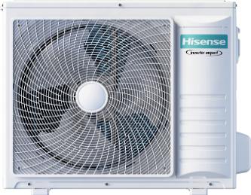 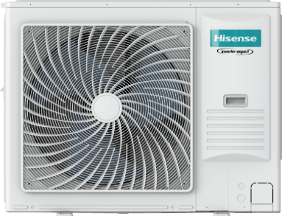 | AUW52U4RJ8 | R32 | 1/220 - 240/ 50 | 1/4-1/2 | 5 | 5.5 | 860×670×310 | 53-64 | A++ | $1,192 | 52,448 ₴
 | AUW71U4RK8 |  | 1/220 - 240/ 50 | 3/8-5/8 | 7 | 8 | 900×750×340 | 56-68 | A++ | $1,431 | 62,964 ₴
 | AUW105U4RW8 |  | 1/220 - 240/ 50 | 3/8-5/8 | 10 | 11 | 1100×875×450 | 57-69 | A++ | $2,525 | 111,100 ₴
 | AUW105U6RW8 |  | 3/380-415/ 50 | 3/8-5/8 | 10 | 11 | 900×1170×320 | 57-68 | A++ | $2,615 | 115,060 ₴
 | AUW140U6RW8 |  | 3/380-415/ 50 | 3/8-5/8 | 13.5 | 16 | 1100×875×450 | 60-74 | A++ | $2,883 | 126,852 ₴
 | AUW175U6RW8 |  | 3/380-415/ 50 | 3/8-5/8 | 16 | 17.5 | 1100×875×450 | 62-75 | A++ | $2,942 | 129,448 ₴
Додаткові аксесуари
 | YXE-E01U(E) | YXE-EO1U(E) — Сенсорний пульт з підсвіткою дисплея, призначений для індивідуального керування касетними або канальними блоками. Підтримує функції Super, Sleep, Eco, Silent, Health, керування жалюзі та налаштування статичного тиску. Розмір: 86×86×15 мм,🔌живлення: DC 12 В. |  |  |  |  |  |  |  | $70 | 3,080 ₴
 | YXE-C01U1(Е) | YXE-CO1U1(E) — Проводовий пульт для керування одним внутрішнім блоком VRF-системи. Має РК-дисплей, кнопки режиму, таймер, тижневий графік, блокування кнопок та індикацію помилок. Розмір: 120×120×20 мм,🔌живлення: DC 12–17 В. |  |  |  |  |  |  |  | $70 | 3,080 ₴
 | HLZX-01A | LCAC AHU Kit Комплект використовується для підключення зовнішніх блоків до теплообмінника припливно-витяжної установки. Це дозволяє створити змішану систему - кондиціонування в поєднанні з подачею свіжого повітря. |  |  |  |  |  |  |  | $135 | 5,940 ₴
 | B544(E) | Адаптер перетворення сигналу Адаптер B544(E) дозволяє зручно та в найкоротші терміни організувати систему центрального управління спліт-системами Hisense (до 16 блоків) або інтегрувати спліт-системи Hisense у систему диспетчеризації BACnet/Modbus. |  |  |  |  |  |  |  | $58 | 2,552 ₴

